상품제안서
딜라이트끊음자개볼펜+한글자개명함 | 상품코드: F08463

 |  |  |  |  |  |  | 02-412-0044 | www.easy1.co.kr
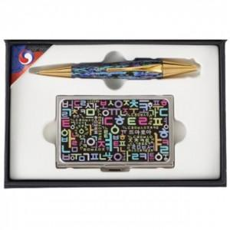

【상세/제작정보】

【인쇄/포장옵션】 | 레이저 / 포장지포장

【공급단가】 | 수량 | 50~ | 100~ | 500~ | 1,000~ | 2,000~
*VAT별도 | 단가 | 103,140원 | 99,320원 | 95,500원 | 91,680원 | 89,380원

【상품 URL】 | https://dev.easy1.co.kr:443/src/goods_detail.php?gdno=8463

